Sheet1
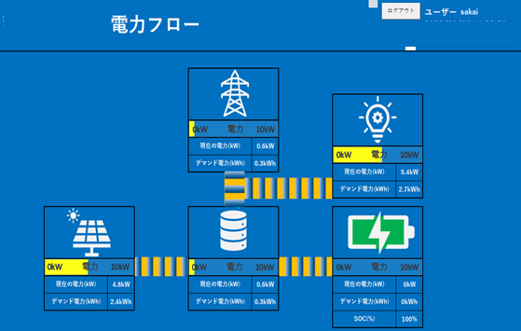

蓄電システム内機器および電力系統について、
以下の情報を表示
・現在放電/充電電力、（30分デマンド値）
・電力フロー
・SOC

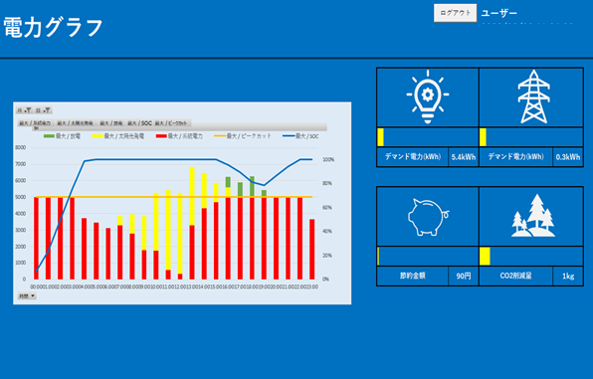
・蓄電システム内機器および電力系統について、
累積電力をグラフ化する。
・グラフは保存可能とする。

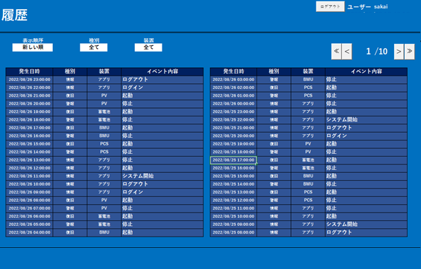

発生したイベントについて、
イベント内容のログを表示する。

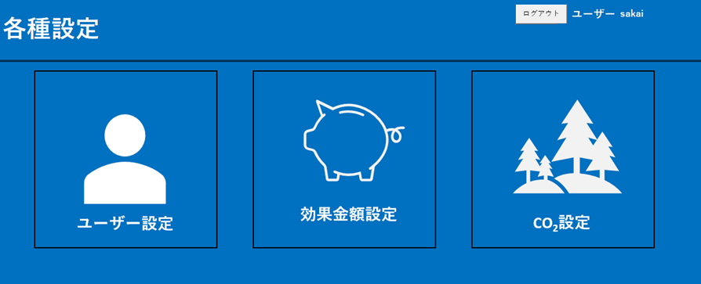

 | ・警報発生時、メールを送信するアドレスの設定
 | ・効果金額、CO2削減量を計算する際の値の設定
 | ・システムに関するヘルプの表示

